Dimensionamento
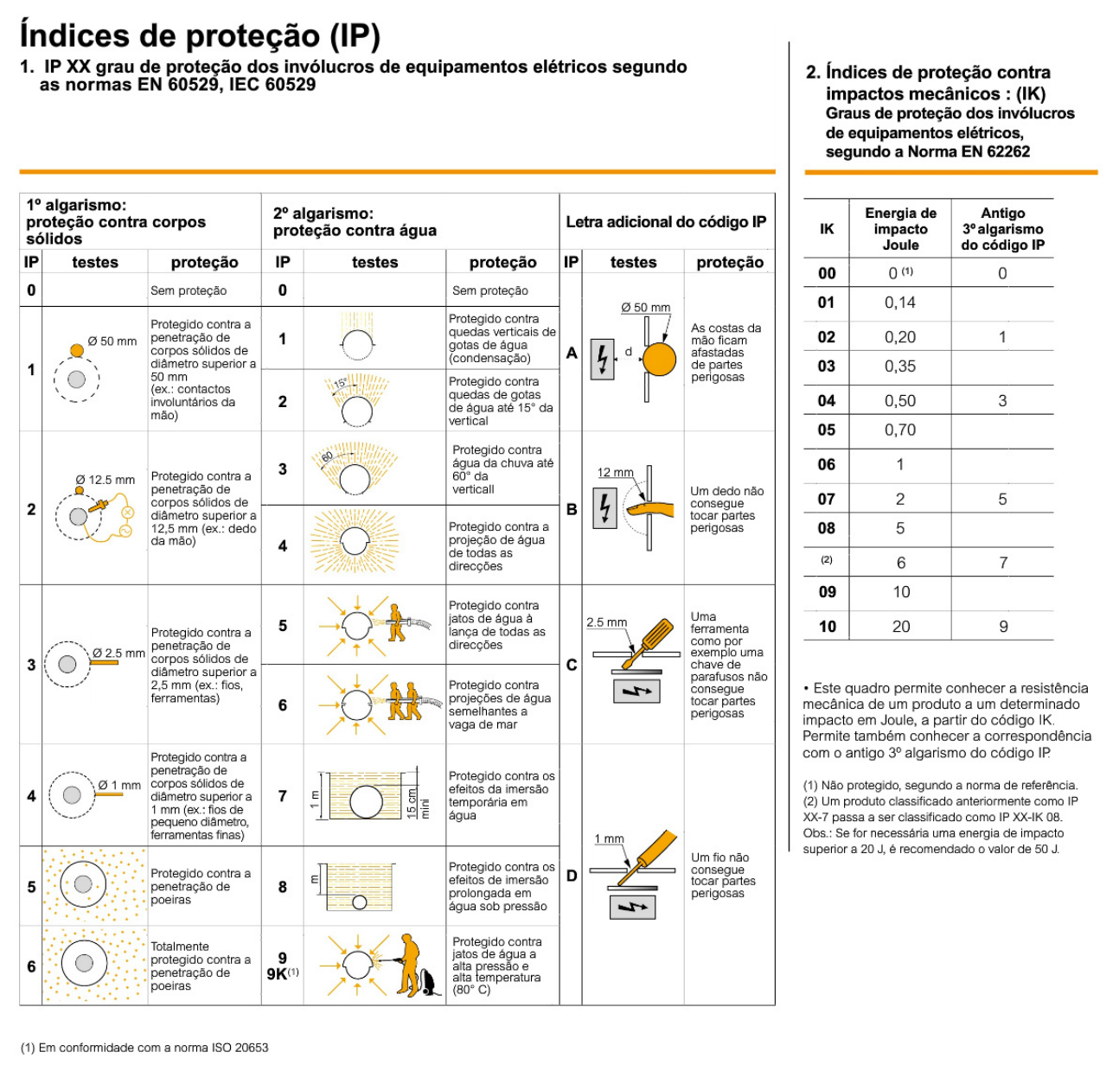
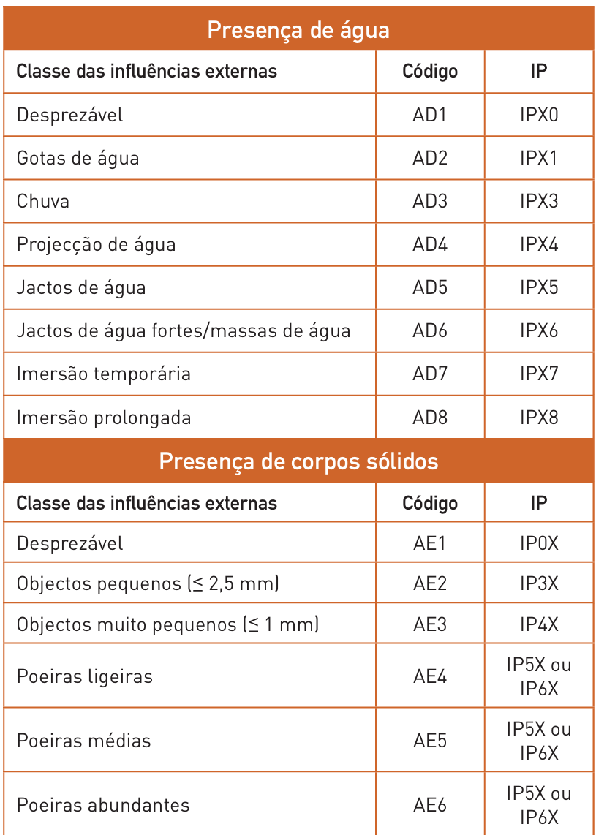
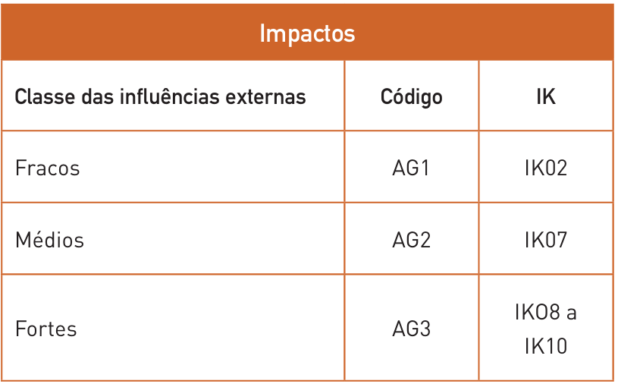
Dimensionamento de Canalizações Elétricas

Circuito |  | Corrente de Serviço |  |  |  |  | Balanço de potência |  |  |  |  | Proteção |  |  |  |  | Cabo |  |  |  | Metodo de referencia e modo de instalação |  |  | Correntes Admissiveis (Iz) |  |  |  |  |  |  |  |  |  |  |  |  | Verificação das condições proteção |  |  |  |  |  |  | Queda de tensão (pag.270)

Origem | Destino | P (kW) | cos φ | S (kVA) | Tensão (V) | IB (A) | Ku | Ks | Ke | S' (kVA) | I'B (A) | Tipo | IN (A) | IR / IN (Percentagem regulada) | IR (A) (novo IN) | I2 (A) | L (m) | Material | Isolamento | Referencia Cabo | Método Referencia (pag.250 - 255) | Ref. Modo de instalação (52H) | Quadro RTIEBT (pag. 378 - 392) | Nº Condutores Carregados | S (mm2) | IZ (A) | [F] Cabos Paralelos | [N] Cabos Paralelo | S (mm2) total [fases] | S (mm2) total [neutro] | IZ (A) Total | Fator Correção |  |  |  | Iz' (A) | IB (A) | IN (A) | Iz' (A) | IB<=IN<=Iz | I2 (A) | 1.45*Iz' (A) | I2 <= 1.45*Iz' | Tipo de instalação | Δumax (%) | cos Φ (default = 0,8) | sin Φ (default = 0,6) | ρ (resistividade) [Ωmm2/m] | λ fase (reatancia linear) [Ω/m] (default = 0,00008) | u(V) | Δu(%) | Δu < Δumax | Δu(%) acumulado | Δu(%) acumulado < Δumax(%)
 |  |  |  |  |  |  |  |  |  |  |  |  |  |  |  |  |  |  |  |  |  |  |  |  |  |  |  |  |  |  |  | Temperatura | Agrupamento de cabos | Resistividade térmica do solo | Enterrados e colocados dentro de tubos ou de travessias
PT | QGBT | 320 | 0.8 | 400.00 | 400 | 577.35 | 1 | 1 | 1 | 400.00 | 577.35 | D | 630 | 1 | 630 | 913.5 | 3 | Cu | XLPE/EPR | 2x (XV-5G120) | D | 61 | 52-C30 | 3 | 95 | 301 | 3 | 3 | 285 | 285 | 903 | 1 | 1 | 1 | 0.8 | 722.4 | 577.35 | 630 | 722.4 | ok | 913.5 | 1047.48 | ok | Instalação Baixa Tensão (outros usos) | 5 | 0.80 | 0.6 | 0.0225 | 0.00008 | 0.19 | 0.08 | ok | 0.08 | ok
QGBT | QE | 320 | 0.8 | 400.00 | 400 | 577.35 | 1 | 0.8 | 1 | 320.00 | 461.88 | D | 500 | 1 | 500 | 725 | 27 | Cu | XLPE/EPR | 2x (XV-5G70) | F | 13 | 52-C11 | 3 | 95 | 328 | 2 | 2 | 190 | 190 | 656 | 1 | 0.85 | 1 | 1 | 557.6 | 461.88 | 500 | 557.6 | ok | 725 | 808.52 | ok | Instalação Baixa Tensão (outros usos) | 5 | 0.80 | 0.6 | 0.0225 | 0.00008 | 1.78 | 0.77 | ok | 0.86 | ok
QE | QP-SA | 29.9 | 0.8 | 37.38 | 400 | 53.95 | 1 | 0.7 | 1 | 26.16 | 37.76 | D | 40 | 1 | 40 | 58 | 11 | Cu | XLPE/EPR | XV-5G4 | E | 13 | 52-C11 | 3 | 4 | 42 | 1 | 1 | 4 | 4 | 42 | 1 | 1 | 1 | 1 | 42 | 37.76 | 40 | 42 | ok | 58 | 60.90 | ok | Instalação Baixa Tensão (outros usos) | 5 | 0.80 | 0.6 | 0.0225 | 0.00008 | 1.89 | 0.82 | ok | 1.68 | ok
QE | QP-AP1 | 68.77 | 0.8 | 85.97 | 400 | 124.08 | 1 | 0.9 | 1 | 77.37 | 111.67 | D | 125 | 1 | 125 | 181.25 | 21 | Cu | XLPE/EPR | XV-5G25 | F | 13 | 52-C11 | 3 | 25 | 135 | 1 | 1 | 25 | 25 | 135 | 1 | 1 | 1 | 1 | 135 | 111.67 | 125 | 135 | ok | 181.25 | 195.75 | ok | Instalação Baixa Tensão (outros usos) | 5 | 0.80 | 0.6 | 0.0225 | 0.00008 | 1.80 | 0.78 | ok | 1.64 | ok
QE | QP-AP2 | 52.60 | 0.8 | 65.74 | 400 | 94.89 | 1 | 0.9 | 1 | 59.17 | 85.40 | D | 100 | 1 | 100 | 145 | 26 | Cu | XLPE/EPR | XV-5G16 | E | 13 | 52-C11 | 3 | 16 | 100 | 1 | 1 | 16 | 16 | 100 | 1 | 1 | 1 | 1 | 100 | 85.40 | 100 | 100 | ok | 145 | 145.00 | ok | Instalação Baixa Tensão (outros usos) | 5 | 0.80 | 0.6 | 0.0225 | 0.00008 | 2.60 | 1.13 | ok | 1.99 | ok
QE | QP-CD | 9.7 | 0.8 | 12.13 | 400 | 17.50 | 1 | 0.9 | 1 | 10.91 | 15.75 | D | 16 | 1 | 16 | 23.2 | 12 | Cu | XLPE/EPR | XV-5G4 | E | 13 | 52-C11 | 3 | 4 | 42 | 1 | 1 | 4 | 4 | 42 | 1 | 1 | 1 | 1 | 42 | 15.75 | 16 | 42 | ok | 23.2 | 60.90 | ok | Instalação Baixa Tensão (outros usos) | 5 | 0.80 | 0.6 | 0.0225 | 0.00008 | 0.86 | 0.37 | ok | 1.23 | ok
QP-SA | QE-G | 4.30 | 0.8 | 5.37 | 400 | 7.76 | 1 | 1 | 1 | 5.37 | 7.76 | D | 10 | 1 | 10 | 14.5 | 11 | Cu | XLPE/EPR | XV-5G4 | C_ | 11 | 52-C4 | 3 | 4 | 40 | 1 | 1 | 4 | 4 | 40 | 1 | 1 | 1 | 1 | 40 | 7.76 | 10 | 40 | ok | 14.5 | 58.00 | ok | Instalação Baixa Tensão (outros usos) | 5 | 0.80 | 0.6 | 0.0225 | 0.00008 | 0.39 | 0.17 | ok | 1.85 | ok
QP-SA | QE-A.AF | 8.50 | 0.8 | 10.63 | 400 | 15.34 | 1 | 1 | 1 | 10.63 | 15.34 | D | 16 | 1 | 16 | 23.2 | 13 | Cu | XLPE/EPR | XV-5G4 | C_ | 11 | 52-C4 | 3 | 4 | 40 | 1 | 1 | 4 | 4 | 40 | 1 | 1 | 1 | 1 | 40 | 15.34 | 16 | 40 | ok | 23.2 | 58.00 | ok | Instalação Baixa Tensão (outros usos) | 5 | 0.80 | 0.6 | 0.0225 | 0.00008 | 0.91 | 0.39 | ok | 2.07 | ok
QP-SA | QE-S.R | 3.20 | 0.8 | 4.00 | 400 | 5.77 | 1 | 1 | 1 | 4.00 | 5.77 | D | 6 | 1 | 6 | 8.7 | 20 | Cu | XLPE/EPR | XV-5G4 | C_ | 11 | 52-C4 | 3 | 4 | 40 | 1 | 1 | 4 | 4 | 40 | 1 | 1 | 1 | 1 | 40 | 5.77 | 6 | 40 | ok | 8.7 | 58.00 | ok | Instalação Baixa Tensão (outros usos) | 5 | 0.80 | 0.6 | 0.0225 | 0.00008 | 0.53 | 0.23 | ok | 1.91 | ok
QP-SA | QE-AC | 3.20 | 0.8 | 4.00 | 400 | 5.77 | 1 | 1 | 1 | 4.00 | 5.77 | D | 6 | 1 | 6 | 8.7 | 14 | Cu | XLPE/EPR | XV-5G4 | C_ | 11 | 52-C4 | 3 | 4 | 40 | 1 | 1 | 4 | 4 | 40 | 1 | 1 | 1 | 1 | 40 | 5.77 | 6 | 40 | ok | 8.7 | 58.00 | ok | Instalação Baixa Tensão (outros usos) | 5 | 0.80 | 0.6 | 0.0225 | 0.00008 | 0.37 | 0.16 | ok | 1.84 | ok
QP-SA | QE-P | 4.30 | 0.8 | 5.37 | 400 | 7.76 | 1 | 1 | 1 | 5.37 | 7.76 | D | 10 | 1 | 10 | 14.5 | 23 | Cu | XLPE/EPR | XV-5G4 | C_ | 11 | 52-C4 | 3 | 4 | 40 | 1 | 1 | 4 | 4 | 40 | 1 | 1 | 1 | 1 | 40 | 7.76 | 10 | 40 | ok | 14.5 | 58.00 | ok | Instalação Baixa Tensão (outros usos) | 5 | 0.80 | 0.6 | 0.0225 | 0.00008 | 0.81 | 0.35 | ok | 2.03 | ok
QP-SA | QE-A.L | 6.40 | 0.8 | 8.00 | 400 | 11.55 | 1 | 1 | 1 | 8.00 | 11.55 | D | 16 | 1 | 16 | 23.2 | 15 | Cu | XLPE/EPR | XV-5G4 | C_ | 11 | 52-C4 | 3 | 4 | 40 | 1 | 1 | 4 | 4 | 40 | 1 | 1 | 1 | 1 | 40 | 11.55 | 16 | 40 | ok | 23.2 | 58.00 | ok | Instalação Baixa Tensão (outros usos) | 5 | 0.80 | 0.6 | 0.0225 | 0.00008 | 0.79 | 0.34 | ok | 2.02 | ok
QP-AP1 | QE-PIN | 12.20 | 0.8 | 15.25 | 400 | 22.01 | 1 | 1 | 1 | 15.25 | 22.01 | D | 25 | 1 | 25 | 36.25 | 50 | Cu | XLPE/EPR | XV-5G4 | C_ | 11 | 52-C4 | 3 | 4 | 40 | 1 | 1 | 4 | 4 | 40 | 1 | 1 | 1 | 1 | 40 | 22.01 | 25 | 40 | ok | 36.25 | 58.00 | ok | Instalação Baixa Tensão (outros usos) | 5 | 0.80 | 0.6 | 0.0225 | 0.00008 | 5.01 | 2.18 | ok | 3.82 | ok
QP-AP1 | QE-SEC | 8.6 | 0.8 | 10.75 | 400 | 15.52 | 1 | 1 | 1 | 10.75 | 15.52 | D | 16 | 1 | 16 | 23.2 | 50 | Cu | XLPE/EPR | XV-5G4 | C_ | 11 | 52-C4 | 3 | 4 | 40 | 1 | 1 | 4 | 4 | 40 | 1 | 1 | 1 | 1 | 40 | 15.52 | 16 | 40 | ok | 23.2 | 58.00 | ok | Instalação Baixa Tensão (outros usos) | 5 | 0.80 | 0.6 | 0.0225 | 0.00008 | 3.53 | 1.53 | ok | 3.17 | ok
QP-AP1 | QE-AP1 | 47.97 | 0.8 | 59.97 | 400 | 86.56 | 1 | 0.7 | 1 | 41.98 | 60.59 | D | 63 | 1 | 63 | 91.35 | 28 | Cu | XLPE/EPR | XV-5G10 | E | 13 | 52-C11 | 3 | 10 | 75 | 1 | 1 | 10 | 10 | 75 | 1 | 1 | 1 | 1 | 75 | 60.59 | 63 | 75 | ok | 91.35 | 108.75 | ok | Instalação Baixa Tensão (outros usos) | 5 | 0.80 | 0.6 | 0.0225 | 0.00008 | 3.14 | 1.36 | ok | 3.00 | ok
QE-AP1 | QE-AVAC.1 | 23.60 | 0.8 | 29.50 | 400 | 42.58 | 1 | 1 | 1 | 29.50 | 42.58 | D | 50 | 1 | 50 | 72.5 | 9 | Cu | XLPE/EPR | XV-5G6 | E | 13 | 52-C11 | 3 | 6 | 54 | 1 | 1 | 6 | 6 | 54 | 1 | 1 | 1 | 1 | 54 | 42.58 | 50 | 54 | ok | 72.5 | 78.30 | ok | Instalação Baixa Tensão (outros usos) | 5 | 0.80 | 0.6 | 0.0225 | 0.00008 | 1.17 | 0.51 | ok | 3.51 | ok
QE-AP1 | QE-M1 | 3 | 0.9 | 3.33 | 400 | 4.81 | 1 | 1 | 1 | 3.33 | 4.81 | D | 6 | 1 | 6 | 8.7 | 23 | Cu | XLPE/EPR | XV-5G4 | E | 13 | 52-C11 | 3 | 4 | 42 | 1 | 1 | 4 | 4 | 42 | 1 | 1 | 1 | 1 | 42 | 4.81 | 6 | 42 | ok | 8.7 | 60.90 | ok | Instalação Baixa Tensão (outros usos) | 5 | 0.90 | 0.4 | 0.0225 | 0.00008 | 0.56 | 0.25 | ok | 3.25 | ok
QE-AP1 | QE-M2 | 1.5 | 0.9 | 1.67 | 400 | 2.41 | 1 | 1 | 1 | 1.67 | 2.41 | D | 6 | 1 | 6 | 8.7 | 27 | Cu | XLPE/EPR | XV-5G4 | E | 13 | 52-C11 | 3 | 4 | 42 | 1 | 1 | 4 | 4 | 42 | 1 | 1 | 1 | 1 | 42 | 2.41 | 6 | 42 | ok | 8.7 | 60.90 | ok | Instalação Baixa Tensão (outros usos) | 5 | 0.90 | 0.4 | 0.0225 | 0.00008 | 0.33 | 0.14 | ok | 3.15 | ok
QE-AP1 | QE-M3 | 5 | 0.88 | 5.68 | 400 | 8.20 | 1 | 1 | 1 | 5.68 | 8.20 | D | 10 | 1 | 10 | 14.5 | 22 | Cu | XLPE/EPR | XV-5G4 | E | 13 | 52-C11 | 3 | 4 | 42 | 1 | 1 | 4 | 4 | 42 | 1 | 1 | 1 | 1 | 42 | 8.20 | 10 | 42 | ok | 14.5 | 60.90 | ok | Instalação Baixa Tensão (outros usos) | 5 | 0.88 | 0.5 | 0.0225 | 0.00008 | 0.90 | 0.39 | ok | 3.40 | ok
QE-AP1 | QE-M4 | 4 | 0.9 | 4.44 | 400 | 6.42 | 1 | 1 | 1 | 4.44 | 6.42 | D | 10 | 1 | 10 | 14.5 | 21 | Cu | XLPE/EPR | XV-5G4 | E | 13 | 52-C11 | 3 | 4 | 42 | 1 | 1 | 4 | 4 | 42 | 1 | 1 | 1 | 1 | 42 | 6.42 | 10 | 42 | ok | 14.5 | 60.90 | ok | Instalação Baixa Tensão (outros usos) | 5 | 0.90 | 0.4 | 0.0225 | 0.00008 | 0.69 | 0.30 | ok | 3.30 | ok
QE-AP1 | QE-M5 | 7.5 | 0.88 | 8.52 | 400 | 12.30 | 1 | 1 | 1 | 8.52 | 12.30 | D | 16 | 1 | 16 | 23.2 | 13 | Cu | XLPE/EPR | XV-5G4 | E | 13 | 52-C11 | 3 | 4 | 42 | 1 | 1 | 4 | 4 | 42 | 1 | 1 | 1 | 1 | 42 | 12.30 | 16 | 42 | ok | 23.2 | 60.90 | ok | Instalação Baixa Tensão (outros usos) | 5 | 0.88 | 0.5 | 0.0225 | 0.00008 | 0.80 | 0.35 | ok | 3.35 | ok
QE-AP1 | QE-M6 | 6 | 0.88 | 6.82 | 400 | 9.84 | 1 | 1 | 1 | 6.82 | 9.84 | D | 10 | 1 | 10 | 14.5 | 15 | Cu | XLPE/EPR | XV-5G4 | E | 13 | 52-C11 | 3 | 4 | 42 | 1 | 1 | 4 | 4 | 42 | 1 | 1 | 1 | 1 | 42 | 9.84 | 10 | 42 | ok | 14.5 | 60.90 | ok | Instalação Baixa Tensão (outros usos) | 5 | 0.88 | 0.5 | 0.0225 | 0.00008 | 0.74 | 0.32 | ok | 3.32 | ok
QP-AP2 | QE-A.P | 2.00 | 0.8 | 2.50 | 400 | 3.61 | 1 | 1 | 1 | 2.50 | 3.61 | D | 6 | 1 | 6 | 8.7 | 48 | Cu | XLPE/EPR | XV-5G4 | E | 13 | 52-C11 | 3 | 4 | 42 | 1 | 1 | 4 | 4 | 42 | 1 | 1 | 1 | 1 | 42 | 3.61 | 6 | 42 | ok | 8.7 | 60.90 | ok | Instalação Baixa Tensão (outros usos) | 5 | 0.80 | 0.6 | 0.0225 | 0.00008 | 0.79 | 0.34 | ok | 2.33 | ok
QP-AP2 | QE-A.M | 2.00 | 0.8 | 2.50 | 400 | 3.61 | 1 | 1 | 1 | 2.50 | 3.61 | D | 6 | 1 | 6 | 8.7 | 7 | Cu | XLPE/EPR | XV-5G4 | E | 13 | 52-C11 | 3 | 4 | 42 | 1 | 1 | 4 | 4 | 42 | 1 | 1 | 1 | 1 | 42 | 3.61 | 6 | 42 | ok | 8.7 | 60.90 | ok | Instalação Baixa Tensão (outros usos) | 5 | 0.80 | 0.6 | 0.0225 | 0.00008 | 0.11 | 0.05 | ok | 2.04 | ok
QP-AP2 | QE-AP2 | 48.60 | 0.80 | 60.74 | 400 | 87.68 | 1 | 0.8 | 1 | 48.60 | 70.14 | D | 80 | 1 | 80 | 116 | 28 | Cu | XLPE/EPR | XV-5G16 | E | 13 | 52-C11 | 3 | 16 | 100 | 1 | 1 | 16 | 16 | 100 | 1 | 1 | 1 | 1 | 100 | 70.14 | 80 | 100 | ok | 116 | 145.00 | ok | Instalação Baixa Tensão (outros usos) | 5 | 0.80 | 0.6 | 0.0225 | 0.00008 | 2.30 | 1.00 | ok | 2.99 | ok
QE-AP2 | QE-M7 | 2.2 | 0.9 | 2.44 | 400 | 3.53 | 1 | 1 | 1 | 2.44 | 3.53 | D | 6 | 1 | 6 | 8.7 | 10 | Cu | XLPE/EPR | XV-5G4 | E | 13 | 52-C11 | 3 | 4 | 42 | 1 | 1 | 4 | 4 | 42 | 1 | 1 | 1 | 1 | 42 | 3.53 | 6 | 42 | ok | 8.7 | 60.90 | ok | Instalação Baixa Tensão (outros usos) | 5 | 0.90 | 0.4 | 0.0225 | 0.00008 | 0.18 | 0.08 | ok | 3.07 | ok
QE-AP2 | QE-M8 | 5.5 | 0.88 | 6.25 | 400 | 9.02 | 1 | 1 | 1 | 6.25 | 9.02 | D | 10 | 1 | 10 | 14.5 | 13 | Cu | XLPE/EPR | XV-5G4 | E | 13 | 52-C11 | 3 | 4 | 42 | 1 | 1 | 4 | 4 | 42 | 1 | 1 | 1 | 1 | 42 | 9.02 | 10 | 42 | ok | 14.5 | 60.90 | ok | Instalação Baixa Tensão (outros usos) | 5 | 0.88 | 0.5 | 0.0225 | 0.00008 | 0.58 | 0.25 | ok | 3.25 | ok
QE-AP2 | QE-M9 | 4 | 0.88 | 4.55 | 400 | 6.56 | 1 | 1 | 1 | 4.55 | 6.56 | D | 10 | 1 | 10 | 14.5 | 25 | Cu | XLPE/EPR | XV-5G4 | E | 13 | 52-C11 | 3 | 4 | 42 | 1 | 1 | 4 | 4 | 42 | 1 | 1 | 1 | 1 | 42 | 6.56 | 10 | 42 | ok | 14.5 | 60.90 | ok | Instalação Baixa Tensão (outros usos) | 5 | 0.88 | 0.5 | 0.0225 | 0.00008 | 0.82 | 0.36 | ok | 3.35 | ok
QE-AP2 | QE-M10 | 15 | 0.93 | 16.13 | 400 | 23.28 | 1 | 1 | 1 | 16.13 | 23.28 | D | 25 | 1 | 25 | 36.25 | 32 | Cu | XLPE/EPR | XV-5G4 | E | 13 | 52-C11 | 3 | 4 | 42 | 1 | 1 | 4 | 4 | 42 | 1 | 1 | 1 | 1 | 42 | 23.28 | 25 | 42 | ok | 36.25 | 60.90 | ok | Instalação Baixa Tensão (outros usos) | 5 | 0.93 | 0.4 | 0.0225 | 0.00008 | 3.92 | 1.70 | ok | 4.70 | ok
QE-AP2 | QE-AVAC.2 | 25.10 | 0.8 | 31.38 | 400 | 45.29 | 1 | 1 | 1 | 31.38 | 45.29 | D | 50 | 1 | 50 | 72.5 | 8.5 | Cu | XLPE/EPR | XV-5G6 | E | 13 | 52-C11 | 3 | 6 | 54 | 1 | 1 | 6 | 6 | 54 | 1 | 1 | 1 | 1 | 54 | 45.29 | 50 | 54 | ok | 72.5 | 78.30 | ok | Instalação Baixa Tensão (outros usos) | 5 | 0.80 | 0.6 | 0.0225 | 0.00008 | 1.17 | 0.51 | ok | 3.50 | ok
QP-CD | QE-CD | 6.50 | 0.8 | 8.13 | 400 | 11.73 | 1 | 1 | 1 | 8.13 | 11.73 | D | 16 | 1 | 16 | 23.2 | 9 | Cu | XLPE/EPR | XV-5G4 | E | 13 | 52-C11 | 3 | 4 | 42 | 1 | 1 | 4 | 4 | 42 | 1 | 1 | 1 | 1 | 42 | 11.73 | 16 | 42 | ok | 23.2 | 60.90 | ok | Instalação Baixa Tensão (outros usos) | 5 | 0.80 | 0.6 | 0.0225 | 0.00008 | 0.48 | 0.21 | ok | 1.44 | ok
QP-CD | QE-B | 3.20 | 0.8 | 4.00 | 400 | 5.77 | 1 | 1 | 1 | 4.00 | 5.77 | D | 6 | 1 | 6 | 8.7 | 30 | Cu | XLPE/EPR | XV-5G4 | C_ | 11 | 52-C4 | 3 | 4 | 40 | 1 | 1 | 4 | 4 | 40 | 1 | 1 | 1 | 1 | 40 | 5.77 | 6 | 40 | ok | 8.7 | 58.00 | ok | Instalação Baixa Tensão (outros usos) | 5 | 0.80 | 0.6 | 0.0225 | 0.00008 | 0.79 | 0.34 | ok | 1.57 | ok

 |  |  | Evolução | Limite Carga Máxima | Potência Total | Valor Transformador (kVA) | Transformador (kVA)
 |  | Transformador | 1.2 | 0.75 | 201.21 | 321.936 | 400

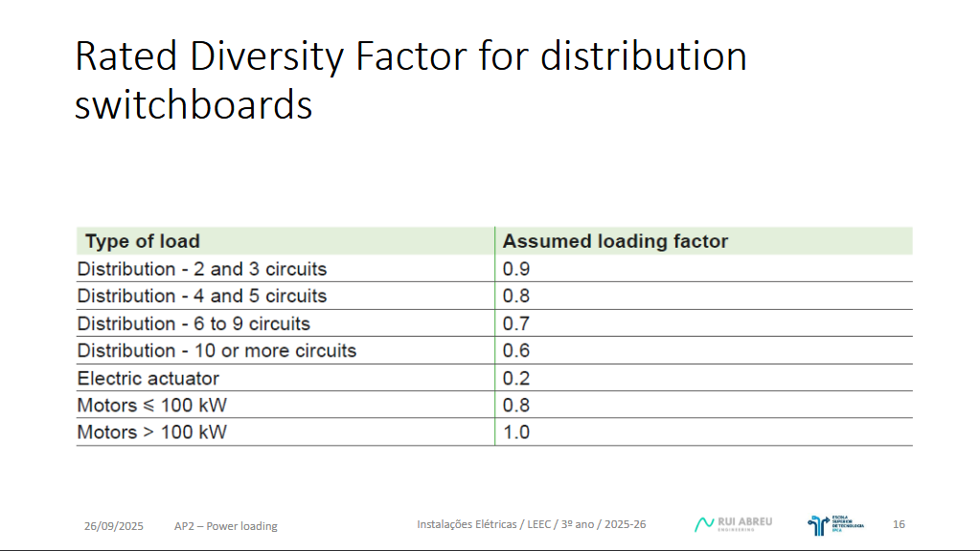

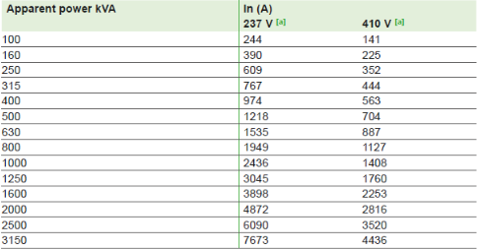

 |  |  |  |  |  |  |  | \

Corrente CC
Cálculo das correntes de curto circuito |  |  |  | Constantes |  |  |  | Canalizações elétricas |  |  |  |  |  |  |  |  |  |  |  |  |  |  | Calculo da corrente de curto circuito

Rede a montante (Xr) |  |  |  | Resistividades |  |  |  | Impedância da malha de defeito
 |  |  |  | ρ0(Ω) | 0.01851 | Ω | resistividade do cobre (a 20ºC) | Max/min | Troço |  | L comprimento (m) | S secção (mm2) | Condutor | Resistividade | R Resistencias (Ω) | X Reatancias (Ω/m) | R total (acomulativa) | X total (acomulativa) | ZCC
UP | 15000 | V | Tensão no primário | ρ1(Ω) | 0.023 | Ω | resistividade do cobre (x 1,25 o valor a 20ºC) |  | Origem | Destino
US | 400 | V | Tensão no secundário | ρ0(Ω) | 0.02941 | Ω | resistividade do aluminio (a 20ºC) | Max | PT | QGBT | 3 | 285 | Cu | 0.01851 | 0.00019 | 0.00024 | 0.00019 | 0.01861 | Zcc max | 0.01861 | Ω | Impredância da malha de defeito | QGBT | Icc max | 13031.13 | A | Curto Circuito 3ph max
SSC | 220 | MVA | Potência de curto circuito | ρ1(Ω) | 0.037 | Ω | resistividade do aluminio (x 1,25 o valor a 20ºC) | Min |  |  |  |  |  | 0.023 | 0.00024 |  | 0.00024 |  | Zcc min | 0.01861 | Ω | Impredância da malha de defeito |  | Icc min | 13030.74 | A | Curto Circuito 3ph max

Xr | 0.00072727272727 | Ω | Reatância da rede a montante | Reatância |  |  |  | Max | QGBT | QE | 27 | 190 | Cu | 0.01851 | 0.00263 | 0.00216 | 0.00283 | 0.02077 | Zcc max | 0.02096 | Ω | Impredância da malha de defeito | QE | Icc max | 11569.83 | A | Curto Circuito 3ph max
 |  |  |  | X | 0.08 | mΩ/m |  | Min |  |  |  |  |  | 0.023 | 0.00327 |  | 0.00351 |  | Zcc min | 0.02106 | Ω | Impredância da malha de defeito |  | Icc min | 11513.07 | A | Curto Circuito 3ph max
Transformador (Xt) |  |  |  |  | 0.00008 | Ω/m
 |  |  |  |  |  |  |  | Max | QE | QP-SA | 11 | 4 | Cu | 0.01851 | 0.05090 | 0.00088 | 0.05373 | 0.02165 | Zcc max | 0.05792 | Ω | Impredância da malha de defeito | QP-SA | Icc max | 4186.25 | A | Curto Circuito 3ph max
P | 400 | kVA | Potência do transformador |  |  |  |  | Min |  |  |  |  |  | 0.023 | 0.06325 |  | 0.06676 |  | Zcc min | 0.07018 | Ω | Impredância da malha de defeito |  | Icc min | 3455.10 | A | Curto Circuito 3ph max
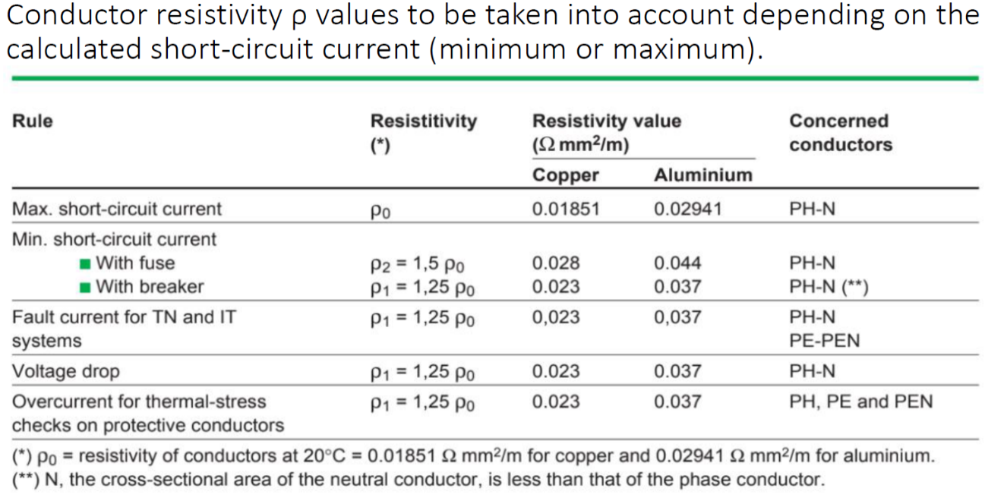
UCC | 4 | % | Tensão de curto circuito
UP | 15000 | V | Tensão no primário |  |  |  |  | Max | QE | QP-AP1 | 21 | 25 | Cu | 0.01851 | 0.01555 | 0.00168 | 0.01837 | 0.02245 | Zcc max | 0.02901 | Ω | Impredância da malha de defeito | QP-AP1 | Icc max | 8359.29 | A | Curto Circuito 3ph max
US | 420 | V | Tensão no secundário |  |  |  |  | Min |  |  |  |  |  | 0.023 | 0.01932 |  | 0.02283 |  | Zcc min | 0.03202 | Ω | Impredância da malha de defeito |  | Icc min | 7573.61 | A | Curto Circuito 3ph max
WFE | 0 | W | Perdas no ferro
WCU | 0 | W | Perdas no cobre |  |  |  |  | Max | QE | QP-AP2 | 26 | 16 | Cu | 0.01851 | 0.03008 | 0.00208 | 0.03290 | 0.02285 | Zcc max | 0.04006 | Ω | Impredância da malha de defeito | QP-AP2 | Icc max | 6053.35 | A | Curto Circuito 3ph max
 |  |  |  |  |  |  |  | Min |  |  |  |  |  | 0.023 | 0.03738 |  | 0.04089 |  | Zcc min | 0.04684 | Ω | Impredância da malha de defeito |  | Icc min | 5177.35 | A | Curto Circuito 3ph max
IP | 15.40 | A | Corrente no primário
IS | 549.86 | A | Corrente no secundário |  |  |  |  | Max | QE | QP-CD | 12 | 4 | Cu | 0.01851 | 0.05553 | 0.00096 | 0.05836 | 0.02173 | Zcc max | 0.06227 | Ω | Impredância da malha de defeito | QP-CD | Icc max | 3894.20 | A | Curto Circuito 3ph max
 |  |  |  |  |  |  |  | Min |  |  |  |  |  | 0.023 | 0.06900 |  | 0.07251 |  | Zcc min | 0.07570 | Ω | Impredância da malha de defeito |  | Icc min | 3203.44 | A | Curto Circuito 3ph max
Xt | 0.01764 | Ω | Reatância do transformador
 |  |  |  |  |  |  |  | Max | QP-SA | QE-G | 11 | 4 | Cu | 0.01851 | 0.05090 | 0.00088 | 0.10463 | 0.02253 | Zcc max | 0.10703 | Ω | Impredância da malha de defeito | QE-G | Icc max | 2265.65 | A | Curto Circuito 3ph max
 |  |  |  |  |  |  |  | Min |  |  |  |  |  | 0.023 | 0.06325 |  | 0.13001 |  | Zcc min | 0.13195 | Ω | Impredância da malha de defeito |  | Icc min | 1837.75 | A | Curto Circuito 3ph max

 |  |  |  |  |  |  |  | Max | QP-SA | QE-A.AF | 13 | 4 | Cu | 0.01851 | 0.06016 | 0.00104 | 0.11389 | 0.02269 | Zcc max | 0.11612 | Ω | Impredância da malha de defeito | QE-A.AF | Icc max | 2088.19 | A | Curto Circuito 3ph max
 |  |  |  |  |  |  |  | Min |  |  |  |  |  | 0.023 | 0.07475 |  | 0.14151 |  | Zcc min | 0.14332 | Ω | Impredância da malha de defeito |  | Icc min | 1691.96 | A | Curto Circuito 3ph max

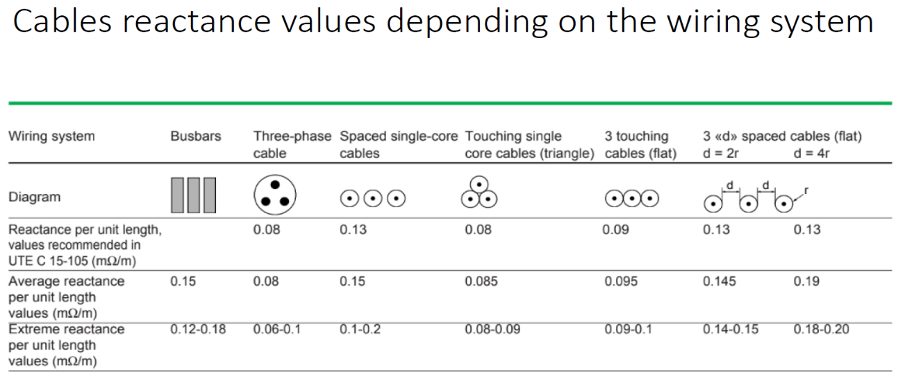
 |  |  |  |  |  |  |  | Max | QP-SA | QE-S.R | 20 | 4 | Cu | 0.01851 | 0.09255 | 0.0016 | 0.14628 | 0.02325 | Zcc max | 0.14811 | Ω | Impredância da malha de defeito | QE-S.R | Icc max | 1637.17 | A | Curto Circuito 3ph max
 |  |  |  |  |  |  |  | Min |  |  |  |  |  | 0.023 | 0.11500 |  | 0.18176 |  | Zcc min | 0.18324 | Ω | Impredância da malha de defeito |  | Icc min | 1323.32 | A | Curto Circuito 3ph max

 |  |  |  |  |  |  |  | Max | QP-SA | QE-AC | 14 | 4 | Cu | 0.01851 | 0.06479 | 0.00112 | 0.11851 | 0.02277 | Zcc max | 0.12068 | Ω | Impredância da malha de defeito | QE-AC | Icc max | 2009.34 | A | Curto Circuito 3ph max
 |  |  |  |  |  |  |  | Min |  |  |  |  |  | 0.023 | 0.08050 |  | 0.14726 |  | Zcc min | 0.14901 | Ω | Impredância da malha de defeito |  | Icc min | 1627.32 | A | Curto Circuito 3ph max

 |  |  |  |  |  |  |  | Max | QP-SA | QE-P | 23 | 4 | Cu | 0.01851 | 0.10643 | 0.00184 | 0.16016 | 0.02349 | Zcc max | 0.16187 | Ω | Impredância da malha de defeito | QE-P | Icc max | 1498.01 | A | Curto Circuito 3ph max
 |  |  |  |  |  |  |  | Min |  |  |  |  |  | 0.023 | 0.13225 |  | 0.19901 |  | Zcc min | 0.20039 | Ω | Impredância da malha de defeito |  | Icc min | 1210.07 | A | Curto Circuito 3ph max

 |  |  |  |  |  |  |  | Max | QP-SA | QE-A.L | 15 | 4 | Cu | 0.01851 | 0.06941 | 0.0012 | 0.12314 | 0.02285 | Zcc max | 0.12524 | Ω | Impredância da malha de defeito | QE-A.L | Icc max | 1936.15 | A | Curto Circuito 3ph max
 |  |  |  |  |  |  |  | Min |  |  |  |  |  | 0.023 | 0.08625 |  | 0.15301 |  | Zcc min | 0.15471 | Ω | Impredância da malha de defeito |  | Icc min | 1567.40 | A | Curto Circuito 3ph max

 |  |  |  |  |  |  |  | Max | QP-AP1 | QE-PIN | 50 | 4 | Cu | 0.01851 | 0.23138 | 0.004 | 0.24975 | 0.02645 | Zcc max | 0.25115 | Ω | Impredância da malha de defeito | QE-PIN | Icc max | 965.53 | A | Curto Circuito 3ph max
 |  |  |  |  |  |  |  | Min |  |  |  |  |  | 0.023 | 0.28750 |  | 0.31033 |  | Zcc min | 0.31146 | Ω | Impredância da malha de defeito |  | Icc min | 778.56 | A | Curto Circuito 3ph max

 |  |  |  |  |  |  |  | Max | QP-AP1 | QE-SEC | 50 | 4 | Cu | 0.01851 | 0.23138 | 0.004 | 0.24975 | 0.02645 | Zcc max | 0.25115 | Ω | Impredância da malha de defeito | QE-SEC | Icc max | 965.53 | A | Curto Circuito 3ph max
 |  |  |  |  |  |  |  | Min |  |  |  |  |  | 0.023 | 0.28750 |  | 0.31033 |  | Zcc min | 0.31146 | Ω | Impredância da malha de defeito |  | Icc min | 778.56 | A | Curto Circuito 3ph max

 |  |  |  |  |  |  |  | Max | QP-AP1 | QE-AP1 | 28 | 10 | Cu | 0.01851 | 0.05183 | 0.00224 | 0.07020 | 0.02469 | Zcc max | 0.07442 | Ω | Impredância da malha de defeito | QE-AP1 | Icc max | 3258.54 | A | Curto Circuito 3ph max
 |  |  |  |  |  |  |  | Min |  |  |  |  |  | 0.023 | 0.06440 |  | 0.08723 |  | Zcc min | 0.09066 | Ω | Impredância da malha de defeito |  | Icc min | 2674.79 | A | Curto Circuito 3ph max

 |  |  |  |  |  |  |  | Max | QE-AP1 | QE-AVAC.1 | 9 | 6 | Cu | 0.01851 | 0.02776 | 0.00072 | 0.09797 | 0.02541 | Zcc max | 0.10121 | Ω | Impredância da malha de defeito | QE-AVAC.1 | Icc max | 2395.94 | A | Curto Circuito 3ph max
 |  |  |  |  |  |  |  | Min |  |  |  |  |  | 0.023 | 0.03450 |  | 0.12173 |  | Zcc min | 0.12435 | Ω | Impredância da malha de defeito |  | Icc min | 1949.98 | A | Curto Circuito 3ph max

 |  |  |  |  |  |  |  | Max | QE-AP1 | QE-M1 | 23 | 4 | Cu | 0.01851 | 0.10643 | 0.00184 | 0.17663 | 0.02653 | Zcc max | 0.17861 | Ω | Impredância da malha de defeito | QE-M1 | Icc max | 1357.60 | A | Curto Circuito 3ph max
 |  |  |  |  |  |  |  | Min |  |  |  |  |  | 0.023 | 0.13225 |  | 0.21948 |  | Zcc min | 0.22108 | Ω | Impredância da malha de defeito |  | Icc min | 1096.84 | A | Curto Circuito 3ph max

 |  |  |  |  |  |  |  | Max | QE-AP1 | QE-M2 | 27 | 4 | Cu | 0.01851 | 0.12494 | 0.00216 | 0.19514 | 0.02685 | Zcc max | 0.19698 | Ω | Impredância da malha de defeito | QE-M2 | Icc max | 1231.01 | A | Curto Circuito 3ph max
 |  |  |  |  |  |  |  | Min |  |  |  |  |  | 0.023 | 0.15525 |  | 0.24248 |  | Zcc min | 0.24396 | Ω | Impredância da malha de defeito |  | Icc min | 993.95 | A | Curto Circuito 3ph max

 |  |  |  |  |  |  |  | Max | QE-AP1 | QE-M3 | 22 | 4 | Cu | 0.01851 | 0.10180 | 0.00176 | 0.17201 | 0.02645 | Zcc max | 0.17403 | Ω | Impredância da malha de defeito | QE-M3 | Icc max | 1393.38 | A | Curto Circuito 3ph max
 |  |  |  |  |  |  |  | Min |  |  |  |  |  | 0.023 | 0.12650 |  | 0.21373 |  | Zcc min | 0.21536 | Ω | Impredância da malha de defeito |  | Icc min | 1125.96 | A | Curto Circuito 3ph max

 |  |  |  |  |  |  |  | Max | QE-AP1 | QE-M4 | 21 | 4 | Cu | 0.01851 | 0.09718 | 0.00168 | 0.16738 | 0.02637 | Zcc max | 0.16944 | Ω | Impredância da malha de defeito | QE-M4 | Icc max | 1431.08 | A | Curto Circuito 3ph max
 |  |  |  |  |  |  |  | Min |  |  |  |  |  | 0.023 | 0.12075 |  | 0.20798 |  | Zcc min | 0.20965 | Ω | Impredância da malha de defeito |  | Icc min | 1156.65 | A | Curto Circuito 3ph max

 |  |  |  |  |  |  |  | Max | QE-AP1 | QE-M5 | 13 | 4 | Cu | 0.01851 | 0.06016 | 0.00104 | 0.13036 | 0.02573 | Zcc max | 0.13287 | Ω | Impredância da malha de defeito | QE-M5 | Icc max | 1824.95 | A | Curto Circuito 3ph max
 |  |  |  |  |  |  |  | Min |  |  |  |  |  | 0.023 | 0.07475 |  | 0.16198 |  | Zcc min | 0.16401 | Ω | Impredância da malha de defeito |  | Icc min | 1478.48 | A | Curto Circuito 3ph max

 |  |  |  |  |  |  |  | Max | QE-AP1 | QE-M6 | 15 | 4 | Cu | 0.01851 | 0.06941 | 0.0012 | 0.13961 | 0.02589 | Zcc max | 0.14199 | Ω | Impredância da malha de defeito | QE-M6 | Icc max | 1707.73 | A | Curto Circuito 3ph max
 |  |  |  |  |  |  |  | Min |  |  |  |  |  | 0.023 | 0.08625 |  | 0.17348 |  | Zcc min | 0.17540 | Ω | Impredância da malha de defeito |  | Icc min | 1382.47 | A | Curto Circuito 3ph max

 |  |  |  |  |  |  |  | Max | QP-AP2 | QE-A.P | 48 | 4 | Cu | 0.01851 | 0.22212 | 0.00384 | 0.25502 | 0.02669 | Zcc max | 0.25642 | Ω | Impredância da malha de defeito | QE-A.P | Icc max | 945.68 | A | Curto Circuito 3ph max
 |  |  |  |  |  |  |  | Min |  |  |  |  |  | 0.023 | 0.27600 |  | 0.31689 |  | Zcc min | 0.31801 | Ω | Impredância da malha de defeito |  | Icc min | 762.52 | A | Curto Circuito 3ph max

 |  |  |  |  |  |  |  | Max | QP-AP2 | QE-A.M | 7 | 4 | Cu | 0.01851 | 0.03239 | 0.00056 | 0.06530 | 0.02341 | Zcc max | 0.06937 | Ω | Impredância da malha de defeito | QE-A.M | Icc max | 3495.80 | A | Curto Circuito 3ph max
 |  |  |  |  |  |  |  | Min |  |  |  |  |  | 0.023 | 0.04025 |  | 0.08114 |  | Zcc min | 0.08444 | Ω | Impredância da malha de defeito |  | Icc min | 2871.56 | A | Curto Circuito 3ph max

 |  |  |  |  |  |  |  | Max | QP-AP2 | QE-AP2 | 28 | 16 | Cu | 0.01851 | 0.03239 | 0.00224 | 0.06530 | 0.02509 | Zcc max | 0.06995 | Ω | Impredância da malha de defeito | QE-AP2 | Icc max | 3466.58 | A | Curto Circuito 3ph max
 |  |  |  |  |  |  |  | Min |  |  |  |  |  | 0.023 | 0.04025 |  | 0.08114 |  | Zcc min | 0.08493 | Ω | Impredância da malha de defeito |  | Icc min | 2855.29 | A | Curto Circuito 3ph max

 |  |  |  |  |  |  |  | Max | QE-AP2 | QE-M7 | 10 | 4 | Cu | 0.01851 | 0.04628 | 0.0008 | 0.11157 | 0.02589 | Zcc max | 0.11454 | Ω | Impredância da malha de defeito | QE-M7 | Icc max | 2117.14 | A | Curto Circuito 3ph max
 |  |  |  |  |  |  |  | Min |  |  |  |  |  | 0.023 | 0.05750 |  | 0.13864 |  | Zcc min | 0.14103 | Ω | Impredância da malha de defeito |  | Icc min | 1719.38 | A | Curto Circuito 3ph max

 |  |  |  |  |  |  |  | Max | QE-AP2 | QE-M8 | 13 | 4 | Cu | 0.01851 | 0.06016 | 0.00104 | 0.12545 | 0.02613 | Zcc max | 0.12815 | Ω | Impredância da malha de defeito | QE-M8 | Icc max | 1892.28 | A | Curto Circuito 3ph max
 |  |  |  |  |  |  |  | Min |  |  |  |  |  | 0.023 | 0.07475 |  | 0.15589 |  | Zcc min | 0.15806 | Ω | Impredância da malha de defeito |  | Icc min | 1534.15 | A | Curto Circuito 3ph max

 |  |  |  |  |  |  |  | Max | QE-AP2 | QE-M9 | 25 | 4 | Cu | 0.01851 | 0.11569 | 0.002 | 0.18098 | 0.02709 | Zcc max | 0.18300 | Ω | Impredância da malha de defeito | QE-M9 | Icc max | 1325.07 | A | Curto Circuito 3ph max
 |  |  |  |  |  |  |  | Min |  |  |  |  |  | 0.023 | 0.14375 |  | 0.22489 |  | Zcc min | 0.22651 | Ω | Impredância da malha de defeito |  | Icc min | 1070.53 | A | Curto Circuito 3ph max

 |  |  |  |  |  |  |  | Max | QE-AP2 | QE-M10 | 32 | 4 | Cu | 0.01851 | 0.14808 | 0.00256 | 0.21338 | 0.02765 | Zcc max | 0.21516 | Ω | Impredância da malha de defeito | QE-M10 | Icc max | 1127.01 | A | Curto Circuito 3ph max
 |  |  |  |  |  |  |  | Min |  |  |  |  |  | 0.023 | 0.18400 |  | 0.26514 |  | Zcc min | 0.26657 | Ω | Impredância da malha de defeito |  | Icc min | 909.65 | A | Curto Circuito 3ph max

 |  |  |  |  |  |  |  | Max | QE-AP2 | QE-AVAC.2 | 8.5 | 6 | Cu | 0.01851 | 0.02622 | 0.00068 | 0.09152 | 0.02577 | Zcc max | 0.09508 | Ω | Impredância da malha de defeito | QE-AVAC.2 | Icc max | 2550.42 | A | Curto Circuito 3ph max
 |  |  |  |  |  |  |  | Min |  |  |  |  |  | 0.023 | 0.03258 |  | 0.11372 |  | Zcc min | 0.11660 | Ω | Impredância da malha de defeito |  | Icc min | 2079.62 | A | Curto Circuito 3ph max

 |  |  |  |  |  |  |  | Max | QP-CD | QE-CD | 9 | 4 | Cu | 0.01851 | 0.04165 | 0.00072 | 0.10000 | 0.02245 | Zcc max | 0.10249 | Ω | Impredância da malha de defeito | QE-CD | Icc max | 2365.93 | A | Curto Circuito 3ph max
 |  |  |  |  |  |  |  | Min |  |  |  |  |  | 0.023 | 0.05175 |  | 0.12426 |  | Zcc min | 0.12627 | Ω | Impredância da malha de defeito |  | Icc min | 1920.36 | A | Curto Circuito 3ph max

 |  |  |  |  |  |  |  | Max | QP-CD | QE-B | 30 | 4 | Cu | 0.01851 | 0.13882 | 0.0024 | 0.19718 | 0.02413 | Zcc max | 0.19865 | Ω | Impredância da malha de defeito | QE-B | Icc max | 1220.67 | A | Curto Circuito 3ph max
 |  |  |  |  |  |  |  | Min |  |  |  |  |  | 0.023 | 0.17250 |  | 0.24501 |  | Zcc min | 0.24620 | Ω | Impredância da malha de defeito |  | Icc min | 984.94 | A | Curto Circuito 3ph max

